CARAT. GENERAL
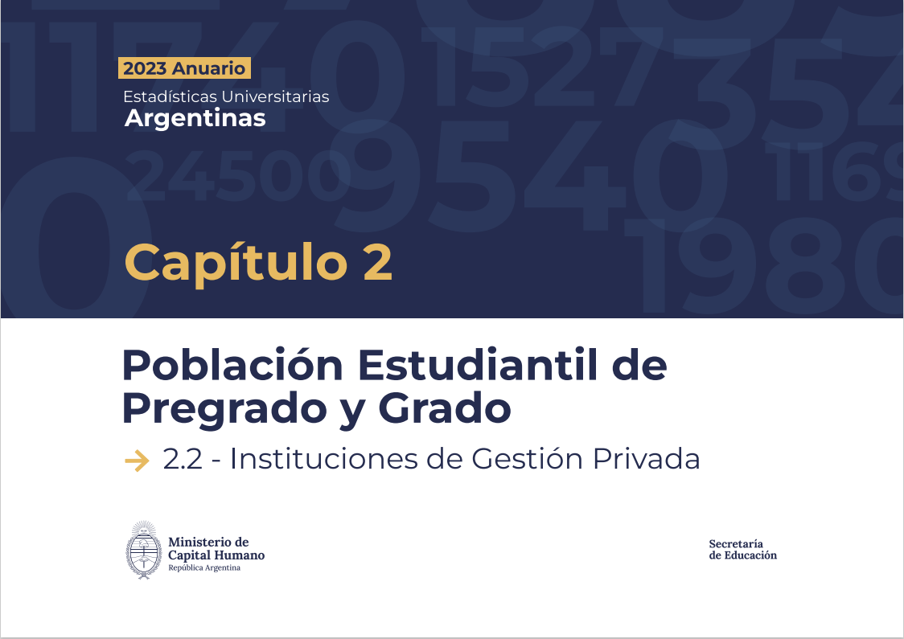

G2.2.1
Gráfico 2.2.1 - Evolución de la cantidad de estudiantes de títulos de pregrado y grado. Instituciones de gestión privada. Período 2013 -2023

2013 | 393,132
2014 | 403,373
2015 | 411,483
2016 | 419,622
2017 | 420,760
2018 | 430,865
2019 | 435,685
2020 | 445,664
2021 | 484,674
2022 | 510,221
2023 | 555,753

Fuente: Departamento de Información Universitaria - SPU

G2.2.2
Gráfico 2.2.2 - Evolución de la cantidad de Nuevos Inscriptos de títulos de pregrado y grado. Instituciones de gestión privada. Período 2013 -2023

2013 | 110,057
2014 | 114,555
2015 | 115,394
2016 | 117,234
2017 | 120,002
2018 | 122,702
2019 | 124,619
2020 | 128,778
2021 | 154,071
2022 | 176,628
2023 | 192,648

Fuente: Departamento de Información Universitaria - SPU

G2.2.3
Gráfico 2.2.3 - Evolución de la cantidad de reinscriptos de títulos de pregrado y grado. Instituciones de gestión privada. Período 2013 -2023.
2013 | 283,075
2014 | 288,818
2015 | 296,089
2016 | 302,388
2017 | 300,758
2018 | 308,163
2019 | 311,066
2020 | 316,886
2021 | 330,603
2022 | 333,593
2023 | 363,105

Fuente: Departamento de Información Universitaria - SPU

G2.2.4
Gráfico 2.2.3 - Evolución de la cantidad de egresados de títulos de pregrado y grado. Instituciones de gestión privada. Período 2010 -2020.
2013 | 37,376
2014 | 39,079
2015 | 41,918
2016 | 41,943
2017 | 39,154
2018 | 45,786
2019 | 47,828
2020 | 48,847
2021 | 48,909
2022 | 47,000
2023 | 50,894

Fuente: Departamento de Información Universitaria - SPU

G2.2.5a-d
Gráfico 2.2.4.a - Distribución de los estudiantes por género. Instituciones de gestión privada. Año 2023.

Institutos Universitarios
Mujeres | 61.6
Varones | 38.4
Universidades
Mujeres | 59.7
Varones | 40.3
 |  | Estudiantes
 |  | Total | Mujeres | Varones
 |  | 404,957 | 234,867 | 170,090
 |  | 25,908 | 13,793 | 12,115

 |  |  | 58 | 42
 |  |  | 53 | 47

 | Fuente: Departamento de Información Universitaria - SPU

Gráfico 2.2.4.b - Distribución de los Nuevos inscriptos por género. Instituciones de gestión privada. Año 2023.

 |  | Nuevos Inscriptos
 |  | Total | Mujeres | Varones
 |  | 117,244 | 67,344 | 49,900
Universidades
Mujeres | 59.7
Varones | 40.3
Institutos Universitarios
Mujeres | 63.6
Varones | 36.4
 |  | 5,458 | 3,141 | 2,317

 |  |  | 57.439186653 | 42.560813347
 |  |  | 57.55 | 42.45

 | Fuente: Departamento de Información Universitaria - SPU

Gráfico 2.2.4.c - Distribución de los Reinscriptos por género. Instituciones de gestión privada. Año 2023.
 |  |  | Reinscriptos
 |  |  | Total | Mujeres | Varones
 |  |  | 287,713 | 167,523 | 120,190
 |  |  | 20,450 | 10,652 | 9,798
Universidades
 | 59,7
Mujeres | 59.7
Varones | 40.3
Institutos Universitarios
Mujeres | 60.9
Varones | 39.1

 | Fuente: Departamento de Información Universitaria - SPU

Gráfico 2.2.4.d - Distribución de los Egresados por género. Instituciones universitarias de gestión privada. Año 2023
 |  |  | Egresados
 |  |  | Total | Mujeres | Varones
 |  |  | 43,880 | 27,415 | 16,465
 |  |  | 1,906 | 1,062 | 844
Universidades
Mujeres | 64.8
Varones | 35.2
Institutos Universitarios
Mujeres | 62.5
Varones | 37.5

 | Fuente: Departamento de Información Universitaria - SPU

Universidades
Mujeres | 59.188523894
Varones | 40.811476106
Institutos Universitarios
Mujeres | 47.773279352
Varones | 52.226720648

